Plano de Ensino
PLANO DE ENSINO
Curso: |  | Técnico em Desenvolvimento de Sistemas |  | Docente : Wellington Fábio de O. Martins |  | Aprovação : |  | Turma:
 |  |  |  | Data : 21/01/2025 |  | Data: / /2026
Unidade Curricular: |  | Programação Para Dispositivos Moveis 1 |  | Carga Horária Presencial: 80 |  | Assinatura e Carimbo
 |  |  |  | Carga Horária Não-Presencial: 0
Objetivo: |  | Desenvolver capacidades técnicas e socioemocionais que permitem criar aplicativos para dispositivos móveis e fazer sua integração com outras plataformas. |  | Carga Horária Total: 80

Plano de Aula e Cronograma
Data | Aulas | Capacidades | Conhecimentos | Estratégias de Ensino e de Aprendizagem | Recursos didáticos | Intervenção Mediadora |  | Estratégias, técnicas e instrumentos de avaliação
Dia01 Dia02 Dia03 | 12 | 6. Implementar o código respeitando as características da linguagem na plataforma mobile | 3 Recursos de hardware 3.1 Bluetooth 3.2 GPS 3.3 Wifi 3.4 Acelerômetro 3.5 Multimídia 3.5.1 Áudio 3.5.2 Câmera | Aula expositiva, demonstração, atividade prática. | Projetor Multimídia, Computador com acesso a internet, Quadro Branco. |  |  | Atividade de Verificação (Diagnótica) Conferencia dos ambientes configurados através de um "Alô mundo" em execução na estação de trabalho do aluno
Dia04 Dia05 Dia06 Dia07 | 16 | 6. Implementar o código respeitando as características da linguagem na plataforma mobile 8 Realizar a integração de dispositivos móveis aos serviços web | 4 APIs 4.1 Mapa e localização 4.2 Push notification | Aula expositiva, demonstração, atividade prática, Situação problema. | Projetor Multimídia, Computador com acesso a internet, Aparelho de Celular para testar, Quadro Branco. |  |  | Atividade desafiadora. A partir de um protótipo, codificar a interface de um aplicativo.
Dia08 Dia09 Dia10 Dia11 | 16 | 7 Persistir dados em dispositivos móveis 11 Utilizar os elementos da programação orientada a objetos em aplicações para dispositivos móveis | 5 Persistência de dados em dispositivos móveis 5.1 Armazenamento 5.1.1 Interno 5.1.2 Externo 5.2 Banco de dados interno | Aula expositiva, demonstração, atividade prática, Lista de exercícios progressiva, Situação problema. |  |  |  | Situação de aprendizagem formativa. A partir de um protótipo, codificar a interface de um aplicativo.
Dia12 Dia13 Dia14 Dia15 Dia16 | 20 | 8 Realizar a integração de dispositivos móveis aos serviços web 9 Realizar os testes unitários nos componentes do sistema mobile 11 Utilizar os elementos da programação orientada a objetos em aplicações para dispositivos móveis | 6 Consumo de RESTfull web service 6.1 Envio de requisições 6.1.1 GET 6.1.2 POST 6.1.3 PUT 6.1.4 DELETE 6.2 Manipulação de dados 6.2.1 JSON 6.2.2 XML 6.3 Requisições assíncronas | Aula expositiva, demonstração, atividade prática, Situação problema.
Dia17 Dia18 Dia19 Dia20 | 16 | 9 Realizar os testes unitários nos componentes do sistema mobile 10 Publicar aplicativos para a plataforma mobile | 7 Publicação do aplicativo 7.1 Compilação 7.2 Distribuição | Projeto em grupo | Computador com acesso a internet, Aparelho de Celular para testar. |  |  | Atividade desafiadora. A partir de um protótipo, codificar a interface de um aplicativo.
Total | 80
Avaliação Formativa - Situação Problema
Contextualização:
Para facilitar o controle e gerenciamento do histórico de manutenções e demais registros de informações sobre determinado equipamento, as indústrias buscam constantemente soluções de software que tornem esse processo mais intuitivo, prático e dinâmico.
Desafios:
Para ajudar nesse problema, você deverá criar um aplicativo para celular que permita a gestão de equipamentos e de comentários sobre cada um dos equipamentos disponíveis na base de dados. - Nesse sistema, os usuários poderão inserir comentários de manutenção preventiva, manutenção corretiva, configurações e/ou qualquer outro compartilhamento de informação sobre o equipamento. - Além disso, você deverá manter um relatório/histórico de todos os equipamentos com seus respectivos comentários já inseridos no sistema. API - A equipe de back-end providenciou o banco de dados e a API no ambiente de desenvolvimento, verifique a documentação sobre as rotas disponíveis. Requisitos funcionais O sistema desenvolvido deverá se chamar Techman e tem que conter uma área de login, recursos para cadastrar e excluir equipamentos (somente administrador) e recursos para exibição e inserção de comentários para cada equipamento. As imagens são meramente ilustrativas, você pode implementar suas próprias tela, desde que atenda aos requisitos funcionais
Tela para Controle de Acesso Diante do cenário apresentado você deve implementar uma tela de login para controle de acesso de usuários que restrinja o acesso ao sistema somente para usuários cadastrados no banco de dados, ou seja, a validação de acesso deverá considerar os dados importados para o banco e não será necessário que você crie uma tela para cadastro de usuários. Essa será a primeira tela exibida para o usuário quando ele executar/acessar a aplicação e nessa tela o usuário deverá informar uma senha de acesso. Atente para as regras de negócio a serem implementadas: - Se o usuário inserir uma senha válida, isto é, que conste no banco de dados, e clicar em “Entrar” então o sistema dará acesso à tela de listagem de equipamento de acordo com o perfil cadastrado, descrita na entrega 5. - O botão “Entrar”, representado no layout abaixo pelo símbolo da tecla enter, só ficará habilitado quando o usuário tiver clicado em 6 números. - O sistema não deve permitir que sejam digitados números ou letras. A inserção da senha só pode ocorrer através dos botões da tela de login, que simulam um teclado virtual. - Quando o usuário parar o mouse em cima de um dos botões de número, esse botão deve ter sua cor de fundo alterada, conforme exemplo do layout abaixo. - Deve existir um campo que vai recebendo um caractere sempre que o usuário clica em um número. Esse recurso é importante para que o usuário tenha um feedback do sistema de quantos dígitos ele já clicou. Esse campo deve apresentar cada número clicado como um asterisco, conforme layout abaixo. - Deve existir um botão que ao ser clicado limpe a senha que já foi digitada. No layout modelo abaixo esse botão é representado pelo botão “C”, abreviação de Clear (limpar, em inglês). - Caso o usuário clique em 6 dígitos e, posteriormente, clique no botão para entrar e a senha for inválida (que não consta no banco de dados), então o sistema deve apresentar uma mensagem de erro “ERRO: Senha incorreta.” para o usuário e li |  |  |  |  |  | 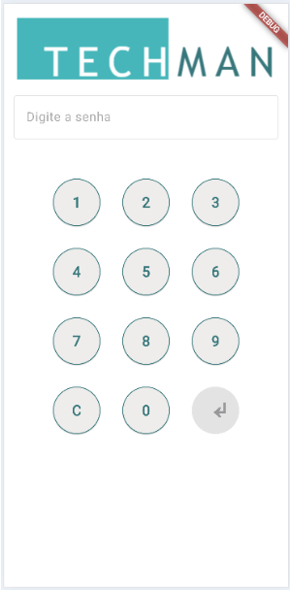
Tela para listagem de equipamentos - Após fazer login no sistema, o usuário poderá visualizar a listagem de equipamentos cadastrados por meio de uma tela como a visualizada abaixo: - Essa tela deve possuir uma barra de navegação em seu topo contendo a logomarca do sistema, um item de menu chamado “Novo equipamento” e um botão/ícone que permita sair do sistema. O item de menu “Novo equipamento” só fica visível se o usuário logado for administrador. - A lista de equipamentos deve apresentar a imagem de cada equipamento cadastrado no sistema, nome do equipamento, descrição um botão/ícone que permita acessar os comentários do equipamento e um botão/ícone que permita excluir o equipamento. A lista de equipamentos deve exibir somente os equipamentos que possuem status ativo. Capacidades: (6. Implementar o código respeitando as características da linguagem na plataforma mobile, 8 Realizar a integração de dispositivos móveis aos serviços web, 9 Realizar os testes unitários nos componentes do sistema mobile, 11 Utilizar os elementos da programação orientada a objetos em aplicações para dispositivos móveis) |  |  |  | 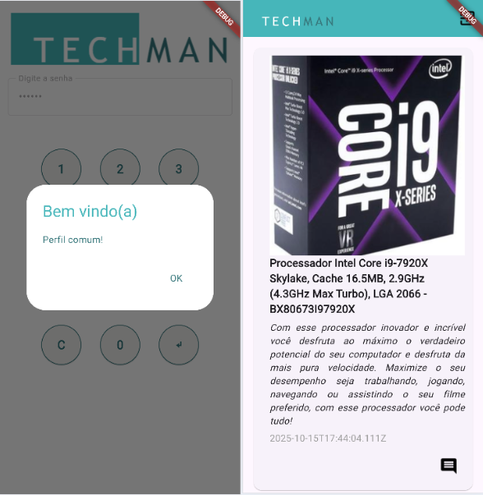
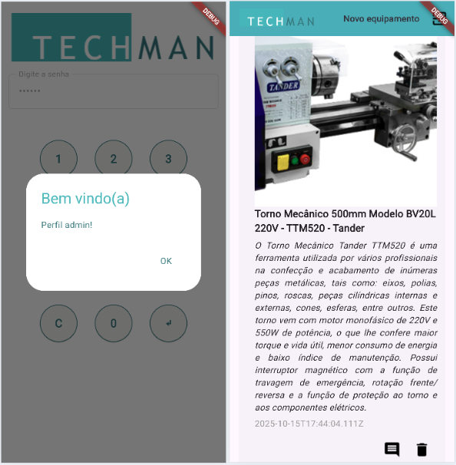 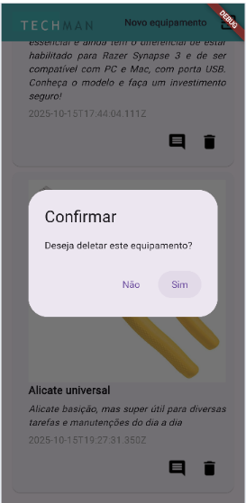 |  |  |  |  |  | O botão/ícone que permite a exclusão de um equipamento só deve ficar visível caso o usuário logado seja administrador. Para os outros perfis esse botão não deve aparecer. - Caso o usuário com perfil administrador clique no botão/ícone para exclusão do equipamento, então a mensagem de confirmação “Atenção! Tem certeza que deseja excluir o equipamento? Essa ação não poderá ser desfeita.” - Nesse caso, se o usuário confirmar a exclusão, então o sistema excluirá permanentemente o equipamento e direcionado o usuário para a tela de listagem de equipamentos. - Caso o usuário clique no botão/ícone para sair do sistema, então a tela de listagem de equipamentos deve ser fechada e a tela de login (layout 1) deve ser exibida para ele. - Essa tela deve possuir barra de rolagem vertical, permitindo que o usuário role a lista de equipamentos listados. Capacidades: (6. Implementar o código respeitando as características da linguagem na plataforma mobile, 7 Persistir dados em dispositivos móveis, 8 Realizar a integração de dispositivos móveis aos serviços web, 9 Realizar os testes unitários nos componentes do sistema mobile)
Recurso para listagem de comentários Na listagem de equipamentos, o usuário poderá visualizar a lista de comentários de determinado equipamento ao clicar no botão/ícone de comentário. Esse botão/ícone deve ser acessível para todos os perfis de usuário que fizerem login no sistema. Ao clicar nesse botão/ícone, a lista de comentários do equipamento será apresentada por meio de um recurso (tela, popup, modal...) A lista de comentários deve apresentar, para cada comentário listado, o perfil do usuário que fez o comentário, a data de inclusão do comentário e a descrição dele. Essa tela deve ter um botão que, ao ser clicado, fecha a sua exibição e direciona o usuário para a lista de equipamentos. Essa tela deve ter um botão “Adicionar comentário” que ao ser clicado direcionará o usuário para a tela de cadastro de comentário, descrita na entrega 7. Essa tela lista os comentários por ordem de cadastro, com os mais recentes aparecendo primeiro. Recurso para cadastro de comentários Na visualização dos comentários de um equipamento, caso o usuário clique no botão “Adicionar comentário” (conforme modelo apresentado na entrega 6), então deve ser exibido um recurso (tela, popup, modal) que permita a inserção de um comentário para o equipamento que estava com sua lista de comentários sendo exibida. Essa tela deve possuir um campo que permita a inserção de comentários textuais pelo usuário. Deve possuir um botão/ícone que permita fechar a tela e, ao ser clicado, direcionará o usuário para a lista de equipamentos, conforme vídeo do fluxo de navegação do sistema. Deve possuir um botão “Cadastrar” que permita o cadastro do comentário no banco de dados. O botão “Cadastrar” só ficará habilitado se o usuário inserir algum texto, exceto espaço, no campo de comentário. O cadastro do comentário no banco de dados deve ser para o equipamento que estava com sua lista de comentários visualizada, perfil de usuário logado e data atual do sistema. Após clicar no botão “Cadastrar” e o |  |  |  |  |  | 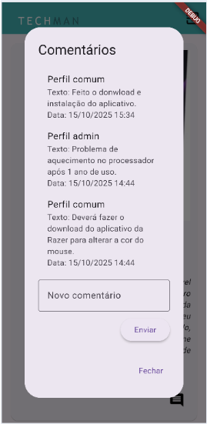
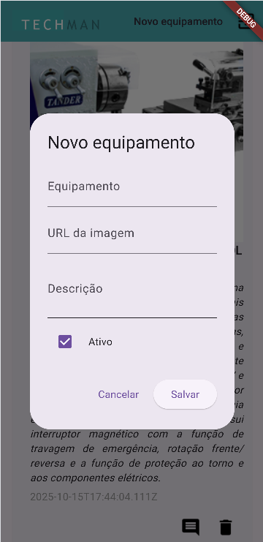 |  |  | Recurso para cadastro de equipamentos - Na tela principal do sistema (lista de equipamentos), caso o usuário clique na opção de menu “Novo equipamento”, então deve ser exibido para ele um recurso que permita a inclusão de equipamentos para o usuário do perfil administrador. - Essa tela deve possuir um campo que permita que o usuário realize o cadastro do nome do equipamento. - Essa tela deve possuir um campo que permita que o usuário realize o cadastro do endereço onde a imagem do equipamento se encontra. - Essa tela deve possuir um campo para o cadastro da descrição do equipamento. - Essa tela deve possuir um recurso que permita ao administrador definir se o equipamento que está sendo cadastrado é ativo ou não. - O botão “Cadastrar” só ficará habilitado caso o administrador preencha todos os campos do cadastro de equipamentos. - Quando o usuário clicar em “Cadastrar”, então o sistema deve cadastrar os dados do equipamento e seu status. A data de inclusão deve ser a data atual do sistema. - Essa tela deve ter um botão que ao ser clicado fechará a tela atual e direcionará o usuário para a tela principal do sistema (lista de equipamentos). - Sinta-se livre para criar o formulário como preferir, mas atribua a ele as funcionalidades citadas acima e leve em consideração o fluxo de navegação apresentado no vídeo. - Ao final crie um script de testes de integração automatizado que faça login, cadastre um novo equipamentoe cadastre um comentário, salve o script como integration_test/simulacao01.dart - Concluinda esta tela e os requisitos básicos do aplicativo, construa o arquivo .apk para testes de implantação em celular ou emulador. Capacidades: (6. Implementar o código respeitando as características da linguagem na plataforma mobile, 7 Persistir dados em dispositivos móveis, 8 Realizar a integração de dispositivos móveis aos serviços web, 9 Realizar os testes unitários nos componentes do sistema mobile, 10 Publicar aplicativos para a plataforma mobile, 11 Uti
Entregas:
O projeto deve estar em um repositório público separado no GitHub com o nome de edutech_mobile e com um README.md com informações do ambiente, passo a passo de como executar, print das telas e o arquivo .apk para instalação em celular ou emulador publicado na pasta assets do projeto.

Instrumento de Registro
Fundamentos ou Capacidades |  |  | Critérios |  |  | Alunos
 |  |  |  |  |  | 1 | 2 | 3 | 4
Técnicos | 6. Implementar o código respeitando as características da linguagem na plataforma mobile |  | O aplicativo abre apreseta ao menos a tela de login
 |  |  | Todas as telas foram implementadas e navegaveis
 | 7 Persistir dados em dispositivos móveis |  | Um dos cadastros de equipamentos ou comentários persiste os dados no celular ou banco de dados
 |  |  | Os dados de cadastro de equipamento e comentários persiste os dados
 | 8 Realizar a integração de dispositivos móveis aos serviços web |  | Os dados de autenticacao são validados pela API fornecida
 |  |  | Os dados de equipamentos e comentarios exibidos nas telas são oriundos da API fornecida
 | 9 Realizar os testes unitários nos componentes do sistema mobile |  | O processo de login comum e admin foi testado direcionando para a tela correta
 |  |  | Foi gerado o script de testes de integração automatizado conforme solicitado
 | 10 Publicar aplicativos para a plataforma mobile |  | Realizou o build do aplicativo gerando arquivo .apk
 |  |  | Disponibilizou o arquivo .apk na pasta assets e o mesmo funcionou no emulador ou celular físico
 | 11 Utilizar os elementos da programação orientada a objetos em aplicações para dispositivos móveis |  | Desenvolveu os modelos de equipamentos e comentáros
 |  |  | O código apresentado está limpo e otimizado com as técnicas de POO
Socio Emocionais | 1. Demonstrar autogestão |  | Desenvolveu o aplicativo cumprindo os prazos e orientações de entrega
 | 2. Demonstrar pensamento analítico |  | Desenvolveu a integração da API com o Aplicativo de forma eficaz
 | 3. Demonstrar inteligência emocional |  | Trabalhou em grupo cumprindo as tarefas estabelecidas e auxiliando colegas
 | 4. Demonstrar autonomia |  | Tirou dúvidas com o instrutor quando e se necessário, resolveu problemas e entregou integralmente o aplicativo

TABELA DE NÍVEIS DE DESEMPENHO |  |  |  |  | EQUIVALÊNCIA DE NOTAS
12 | Acertou todos os critérios críticos e desejáveis. |  |  |  | 100
11 | Acertou todos os critérios críticos e pelo menos 9 dos 10 desejáveis |  |  |  | 95
10 | Acertou todos os critérios críticos e pelo menos 8 dos 10 desejáveis |  |  |  | 90
9 | Acertou todos os critérios críticos e pelo menos 7 dos 10 desejáveis |  |  |  | 85
8 | Acertou todos os critérios críticos e pelo menos 6 dos 10 desejáveis |  |  |  | 80
7 | Acertou todos os critérios críticos e pelo menos 5 dos 10 desejáveis |  |  |  | 75
6 | Acertou todos os critérios críticos e pelo menos 4 dos 10 desejáveis |  |  |  | 70
5 | Acertou todos os critérios críticos e pelo menos 3 dos 10 desejáveis |  |  |  | 65
4 | Acertou todos os critérios críticos e pelo menos 2 dos 10 desejáveis |  |  |  | 60
3 | Acertou todos os critérios críticos e pelo menos 1 dos 10 desejáveis |  |  |  | 55
2 | Acertou todos os critérios críticos |  |  |  | 50
1 | Não acertou todos os critérios críticos |  |  |  | 30

 |  |  | Legenda: | Atingiu | Não Atingiu
 |  |  | Críticos | 1 | 0 | F | Formativa
 |  |  | Desejáveis
ANEXOS

Agrotech
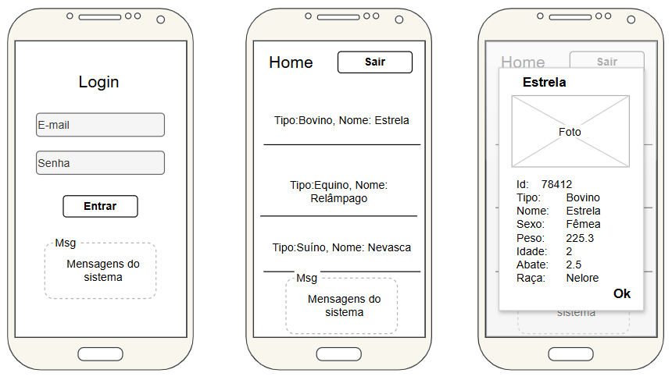
Atividade Agrotech
Contextualização:
O agro negócio é uma força da economia brasileira, evoluções tecnológicas melhoram a produtividade, gestão do negócio, aproveitamento ambiental entre outros benefícios.
Desafio:
Como programador de aplicativos para dispositivos móveis, você deve desenvolver um aplicativo para celular atendendo aos requisitos funcionais a seguir.
Requisitos funcionais
[RF001] Tela de login
Campos para e-mail e senha, botão entrar e espaço para mensagens do sistema
Enviar os dados via POST para a API que devolve um Token (JWT) que deve ser armazenado localmete durante o tempo de sessão do aplicativo e será utilizado nas próximas requisições.
Se os dados de acesso estiverem corretos e validados pela API o token for recebido deve ser direcionado para a tela Home, senão exibir mensagem de erro de e-mail ou senha.
[RF002] Tela Home
Listar todos os animais recebidos da API
Botão Sair e espaço para mensagens do sistema
Para listar os animais deve ser enviado o token para a API e após validado responde com os dados que devem ser exibidos
[RF003]Modal de detalhes
Ao clicar em um animal específico na lista um modal com os detalhes do animal deve ser exibido, pemitindo a edição ou exclusão do mesmo.
O espaço para fotos pode ser editado abrindo a câmera do celular para fotografar o animal

Repositório da API: https://github.com/wellifabio/agro-api-jserver-swagger

Wireframes

